FIche produit - TAS-759
 | Fiche info produit (Marketing)

Code article ALDI |  | 5014342
Déno Aldi |  | TECHWOOD ASPIRATEUR SANS SAC
Fournisseur |  | SOTECH

Deno Pub |  | ASPIRATEUR SANS SAC
Marque |  | TECHWOOD TAS-759
EAN |  | 3760301554578
Desciption article / Assortiment |  | Aspiration Cyclonique Filtre HEPA Tube en plastique en deux parties (40 cm x 2) Longueur du câble 4.2 m Réservoir 2 Litres Enrouleur automatique de câble Poignée de transport Grandes Roues Puissance 700W Alimentation 220-240V~ 50/60Hz Accessoires : - Brosse Large - Embout Suceur
Plus produit à mettre en avant |  | ASPIRATEUR SANS SAC ASPIRATION CYCLONIQUE FILTRE HEPA RESERVOIR 2 LITRES GRANDES ROUES
Logo ( Age / Made in .. ) |  | Made in China
Garantie |  | 2ans
Photo |  | 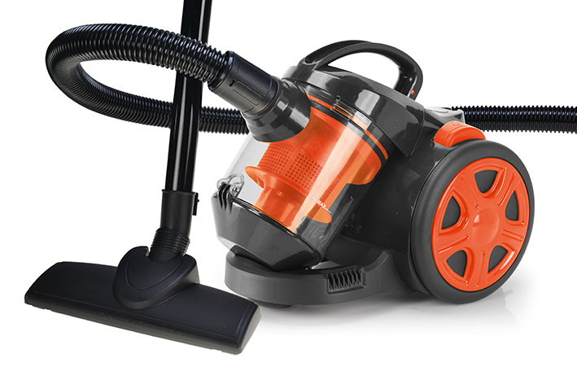
PMC
Contribution recyclage |  | Pas inclus dans le prix

FIche produit - TAS-755
 | Fiche info produit (Marketing)

Code article ALDI |  | 5014342
Déno Aldi |  | TECHWOOD ASPIRATEUR SANS SAC
Fournisseur |  | SOTECH

Deno Pub |  | ASPIRATEUR SANS SAC
Marque |  | TECHWOOD TAS-755
EAN |  | 3760301554561
Desciption article / Assortiment |  | Aspiration Cyclonique •Filtre HEPA •Tube en plastique en deux parties (40 cm x 2) •Longueur du câble 4.2 m •Réservoir 2 Litres •Enrouleur automatique de câble •Poignée de transport •Grandes Roues •Puissance 700W •Alimentation 220-240V~ 50/60Hz •Accessoires : -Brosse Large -Embout Suceur
Plus produit à mettre en avant |  | ASPIRATEUR SANS SAC ASPIRATION CYCLONIQUE FILTRE HEPA RESERVOIR 2 LITRES GRANDES ROUES
Logo ( Age / Made in .. ) |  | Made in China
Garantie |  | 2ans
Photo |  | 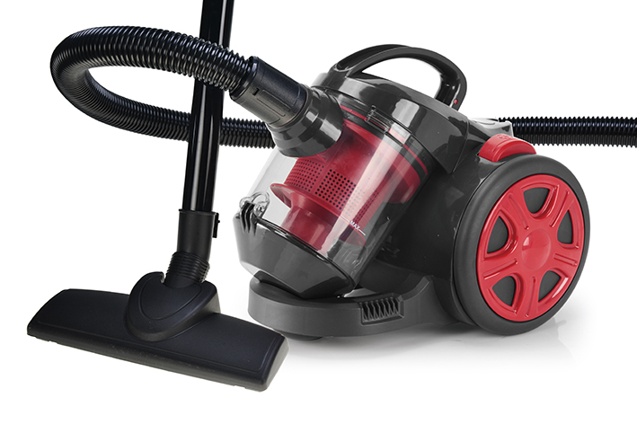
PMC
Contribution recyclage |  | Pas inclus dans le prix

